行政機構配置図
行政機構配置図 | （令和７年４月現在）

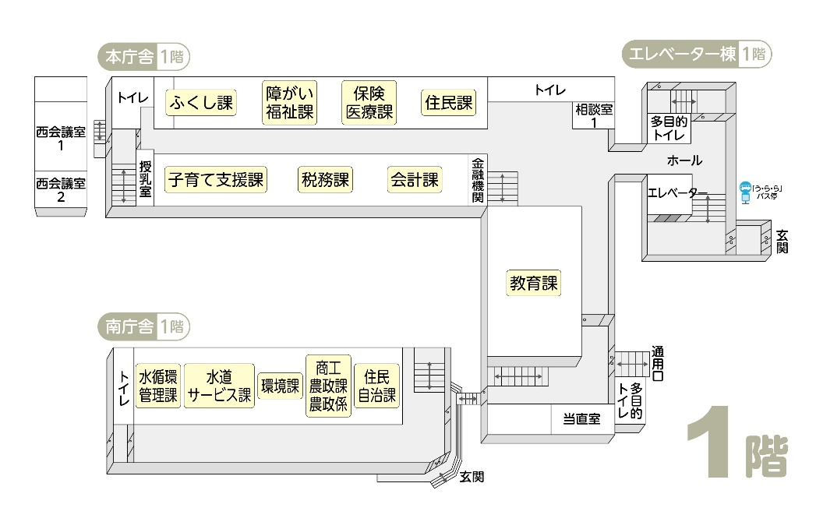

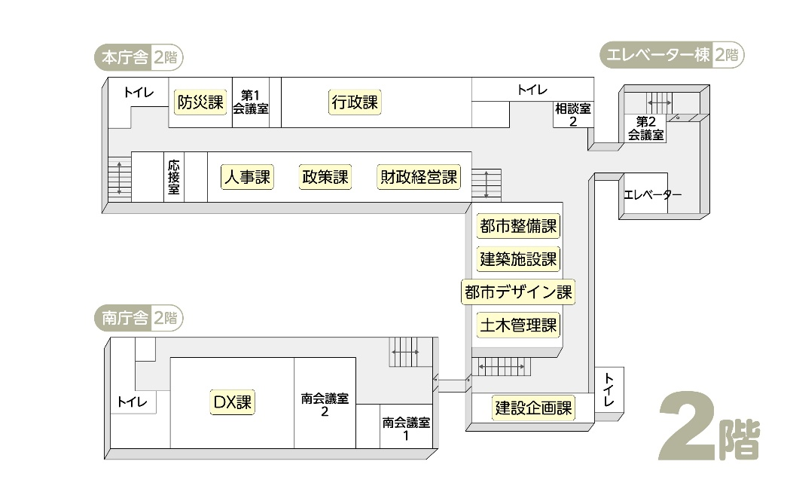

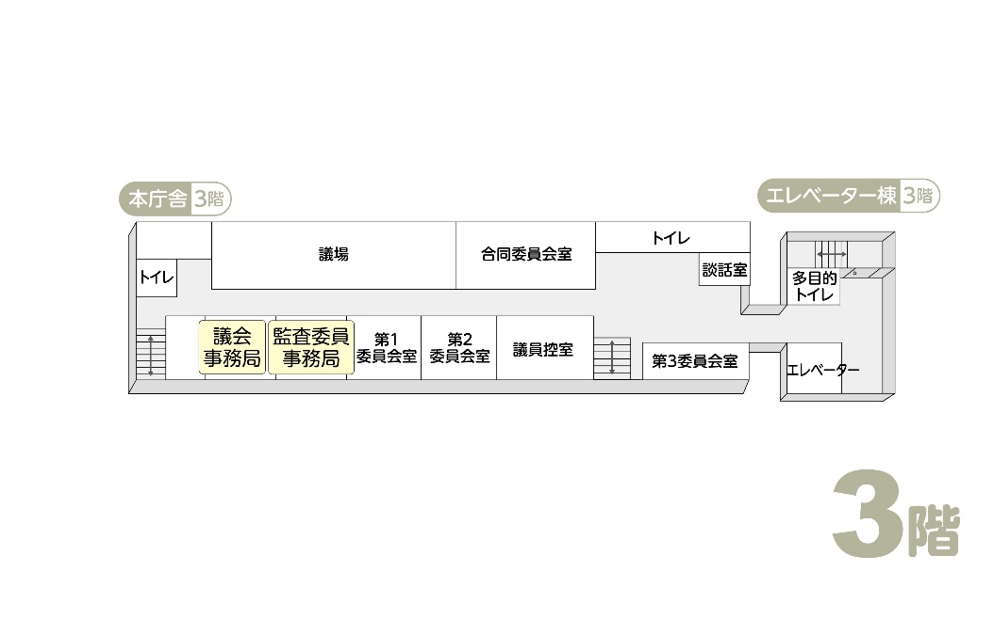

出先機関 | 文化センター（学び支援課）
 | 郷土資料館（観光交流課）
 | 体育館（学び支援課）
 | 保健センター（健康課）
 | 勤労福祉会館（商工農政課）

町職員数
区分
町職員数
 |  |  |  |  |  | 各年４月１日現在
 | 総数 | 一般職員 | 教育関係職員 |  |  | 企業職員
年度
 |  |  | 総数 | 学校関係 | その他
令3 | 425 | 368 | 38 | 0 | 38 | 19
4 | 417 | 373 | 26 | 0 | 26 | 18
5 | 420 | 377 | 25 | 0 | 25 | 18
6 | 434 | 387 | 29 | 0 | 29 | 18
7 | 425 | 378 | 28 | 0 | 28 | 19
 |  |  |  |  |  | 資料：人事課

公共施設マップ
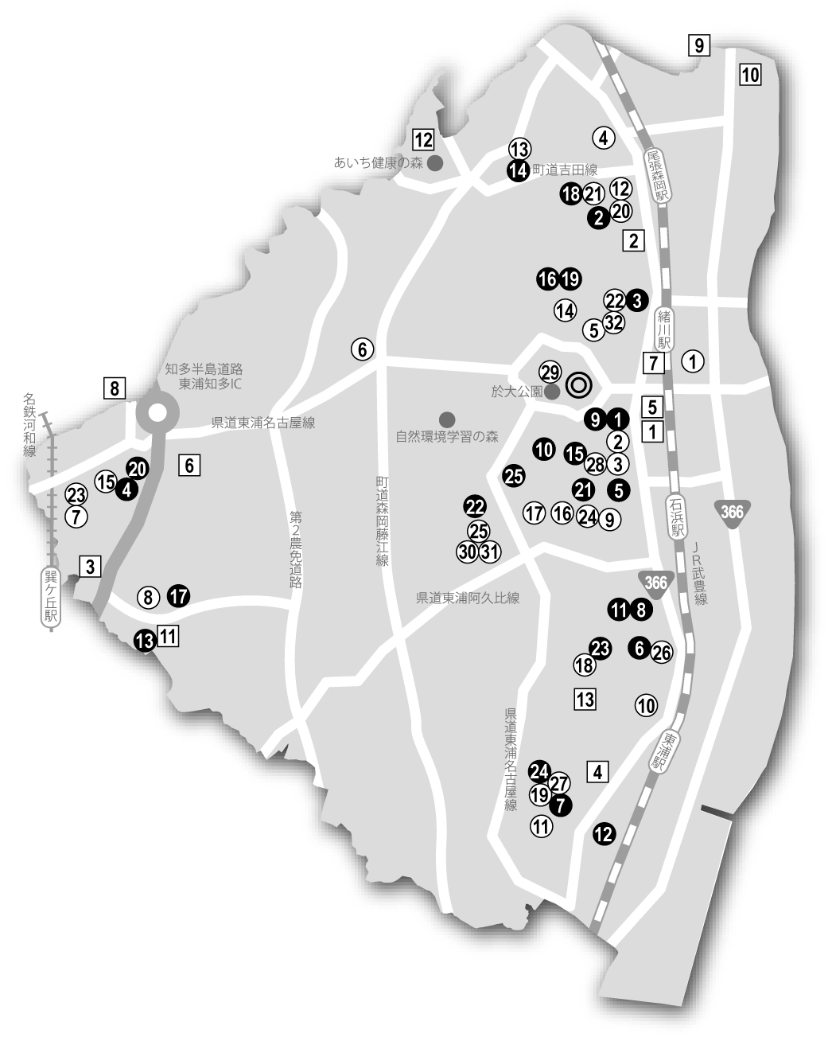
公共施設マップ

